Лист1
ООО «НикеПласт»
620085 г.Екатеринбург, ул.Титова, д.29 оф.1 ИНН:6674346800 КПП:667401001 р/с: 40702810562400000130 в ОАО «УБРиР» к/с:30101810900000000795 БИК:046577795, E-mail: info@nikeplast.ru, www.nikeplast.ru, Тел.: (343) 287-04-05, 219-79-73

Детский спортивный комплекс
Домашний |  | для улицы (Дачный)
Наименование | Цена, руб | Наименование | Цена, руб
ДСК Пионер | 7,500 | ДСК "Пионер-Стрела 01" | 21,934
ДСК Пионер А | 7,056 | ДСК "Пионер-Стрела 02" | 26,463
ДСК Пионер 1 | 6,505 | ДСК "Пионер-Стрела 03" | 27,700
ДСК Пионер 2 | 12,741 | ДСК "Пионер-Стрела 04" | 33,479
ДСК Пионер 3 | 9,596 | ДСК "Пионер-Призма" | 19,192
ДСК Пионер 5 | 4,301 | ДСК "Пионер-Теремок" | 31,584
ДСК Пионер 7 | 5,174 | ДСК "Пионер-Дачный мини" | 13,144
ДСК Пионер 8 | 11,290 | ДСК "Пионер-Дачный мини" ЦК | 14,609
ДСК Пионер 8Л | 10,080 | ДСК "Пионер-Дачный мини" ТК | 15,174
ДСК Пионер 9 | 14,381 | ДСК "Пионер-Дачный мини" ТК-2 | 15,994
ДСК Пионер 9Л | 13,171 | ДСК "Пионер-Дачный мини" Дуэт | 21,410
ДСК Пионер 10 | 21,101 | ДСК "Пионер-Дачный" | 18,332
ДСК Пионер 10Л | 19,891 | ДСК "Пионер-Дачный" ЦК | 19,797
ДСК Пионер С1н | 5,604 | ДСК "Пионер-Дачный" ТК | 20,375
ДСК Пионер С1Л | 6,182 | ДСК "Пионер-Дачный" ТК-2 | 21,181
ДСК Пионер С2н | 5,981 | ДСК "Пионер-Дачный" Дуэт | 26,598
ДСК Пионер С2У | 6,276 | ДСК "Пионер-Морячок" ТК-2 | 27,928
ДСК Пионер С2Р | 5,645 | ДСК "Пионер-Морячок" Дуэт | 33,345
ДСК Пионер С3С | 9,946 | ДСК "Пионер-Вираж" ТК-2 | 19,219
ДСК Пионер С3Л | 8,736 | ДСК "Пионер-Вираж" Дуэт | 24,636
ДСК Пионер С4С | 12,029 | ДСК "Пионер-Вираж Плюс" ТК-2 | 24,770
ДСК Пионер С4Л | 10,819 | ДСК "Пионер-Вираж Плюс" Дуэт | 30,186
ДСК Пионер С5С | 15,725 | ДСК "Пионер-Юнга" ТК-2 | 30,321
ДСК Пионер С5Л | 14,515 | ДСК "Пионер-Юнга" Дуэт | 35,724
ДСК Пионер С6С | 21,504 | ДСК "Пионер-Юла" ЦК | 10,806
ДСК Пионер С6Л | 20,294 | ДСК "Пионер-Юла" ТК | 11,478
СК Пионер С м | 8,830 | Качель дачная "Пионер" ЦК | 6,989
СК Пионер С м с распор. | 9,314 | Качель дачная "Пионер" ТК | 7,432
Шведская стенка "Пионер-См" | 5,403 | УДСК "Пионер-Малыш" без качели | 9,596
СК Пионер КС м | 10,886 | УДСК "Пионер-Малыш" ЦК | 10,860
СК Пионер КС м c распор. | 11,370 | УДСК "Пионер-Малыш" ТК-2 | 11,868
СК Пионер МСК м | 14,515 | УДСК "Пионер-Малыш" ПК | 10,967
Навес для штанги | 1,801 | УДСК "Пионер-Малыш Плюс" ЦК | 13,332
Навес для пресса | 2,554 | УДСК "Пионер-Малыш Плюс" ТК-2 | 14,327
Навес для пресса комбинированный | 3,494 | УДСК "Пионер-Малыш Плюс" ПК | 13,440
Скамья для жима | 3,696 | Качель дачная "Пионер-Малыш" | 5,484
Скамья универсальная Пионер-МСК м | 4,973 | Качель дачная "Пионер-Малыш" ПК | 6,854
СК Пионер Н | 9,072 | Качель дачная "Пионер-Малыш" ЦК | 6,747
ДСК Пионер Н1 | 9,072 | Качель дачная "Пионер-Малыш" ТК-2 | 7,755
Скамья атл.с опорой д/штанги | 6,720 | Щит баскетбольный для серии "Малыш" | 1,008
Опора для штанги | 2,796 | Скалодром | 5,328
Скамья атлетическая | 4,032 | Щит баскетбольный для Дачника, Качели, ДСК | 1,008
ДСК Пионер Малыш | 8,185 | Лестница цеп. 3 ряд, 20 ступени д/дачного | 4,637
Турник настенный Пионер 1 | 2,957 | Мешок для игрушек | 461
Турник настенный Пионер 2 | 1,357 | Спираль | 5,328
Турник настенный Пионер 3 | 1,546 | Примечание: Все ДСК с покрытием ступенек ПВХ дороже на 300 руб. ДСК "ПИОНЕР-Малыш" с ПВХ дороже на 600 руб. ДСК "ПИОНЕР С4С" и "ПИОНЕР С4Л"с покрытием ступенек ПВХ дороже на 300 руб.
Скалодром | 4,973
Стойка с сеткой | 4,502
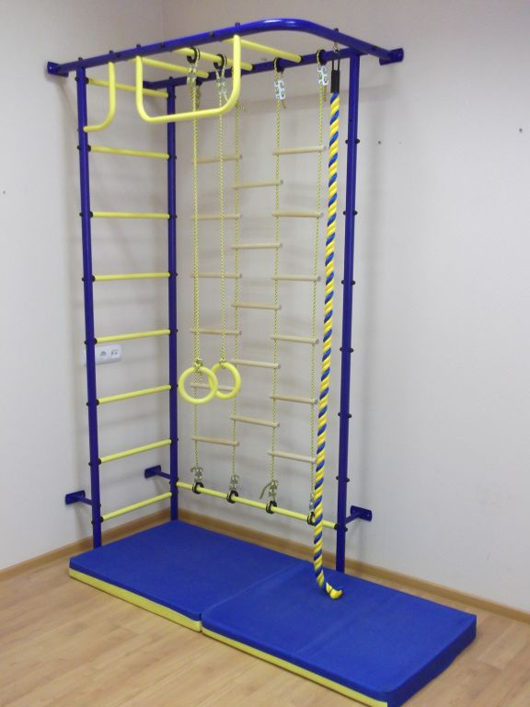
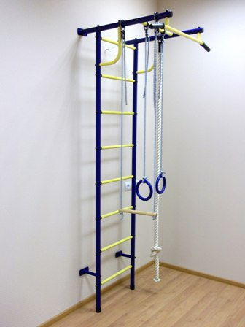
Стойка выносная | 1,559
Сетка для лазанья | 3,024
Турник-брусья | 979
Канат | 749
Кольца 10мм | 367
Лестница веревочная 10мм | 605
Трапеция 10мм | 288
Тарзанка 10мм | 418
Качель мягкая | 619
Качель деревянная | 792
Щит баскетбольный | 821
Мат спортивный 0,6 х 1,20 м (складной) | 1,253
Мат спортивный 0,8 х 0,8 м | 1,253
Мат для ДСК Пионер 0,8 х 1,20 м (складной) | 1,771
Мат для ДСК Пионер Н1 0,95 х 0,95 м | 1,728
Мат для Малыша 1,30 х 1,40 м | 2,736

